SOLUCIÓN
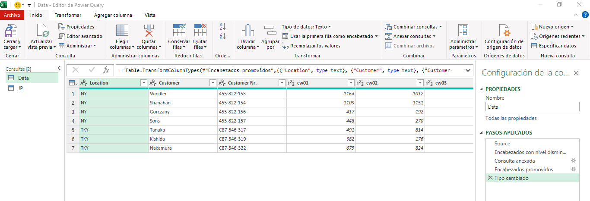
RESULTADO FINAL | INICIAR EDITOR DE POWER QUERY

